申込書
 | 有機溶剤作業主任者技能講習 受講申込書
（お申込みは ◆e-Mail：narita-rouki@gol.com 又は ◆Fax：0476-23-3594）
 |  |  |  |  |  | ▼テキストの必要の有無で選択してください(〇をお付けください) |  |  |  |  |  | ※協会記入欄
 |  | 講 習 開 始 日 |  |  |  |  | 講習料金(テキスト代込) | 12,320円 | (うち消費税1,120円) |  |  | 受講番号
 |  | 2023-08-03 |  |  |  |  | 講習料金(テキスト持参) | 10,340円 | (うち消費税 940円)
 |  |  |  |  |  | 参考 | 受講料 | 10,340円 | (うち消費税 940円)
 |  |  |  |  |  |  | テキスト代 | 1,980円 | (うち消費税 180円)

 | フリガナ |  |  |  |  |  |  | 修了証に旧姓又は通称併記の希望の有無を選択してください。希望する場合は、下段にご記入ください👉 |  | 希望する 希望しない
 | 氏 名
 | フリガナ |  |  |  |  |  |  | [併記希望の場合の追加添付書類] 戸籍謄本 又は住民票の写し(個人番号記載のないもの)
 | 旧姓使用の氏名 又は通称
 | 生年月日(和暦) |  |  |  |  |  | 年 | 月 | 日
 | 現 住 所 |  |  | 〒 -

 | 勤 務 先 | 事業所名 |  |  |  |  |  |  | ご担当者 所属・氏名
 |  | 所 在 地 |  | 〒 - |  |  |  |  | ＴＥＬ
 |  |  |  |  |  |  |  |  | e-Mail
 |  |  |  |  |  |  |  |  | ＦＡＸ

 | 年 月 日 |  |  |  | 一般社団法人成田労働基準協会 殿
 |  |  |  |  |  |  |  | 申込者(受講者)自署

 | （注） | １．太線内に記入してください。氏名は本人確認書類と同じ字体でスペースも数えて30字以内で記入ください。
 |  | ２．氏名、生年月日、現住所が確認できる本人確認書類の写しを添付してください。 本人確認書類とは、原則運転免許証の写し(表裏を1枚にコピー)としますが、無い場合は健康保険証の写し(住所・氏名・生年月日 情報をコピー)と住民票(個人番号の記載がないもの)の2種類必要です。
 |  | ３．指定講習日に受講できなくなった場合、次のとおり取り扱います。 ・事前に受講者変更の連絡があれば（無料で）できます。 ・講習開始日の14日前までに欠席の連絡をいただければ、返金させていただきます。 ・講習開始日前営業日の17:00までに欠席の事前連絡をいただければ、無料で受講日変更できます（1年以内1回限り）。 期限を過ぎても受講日変更はできますが変更料（3,300円）をお支払いいただきます（1年以内1回限り）。
 |  |  |  |  |  | 《切りはなさないでください》

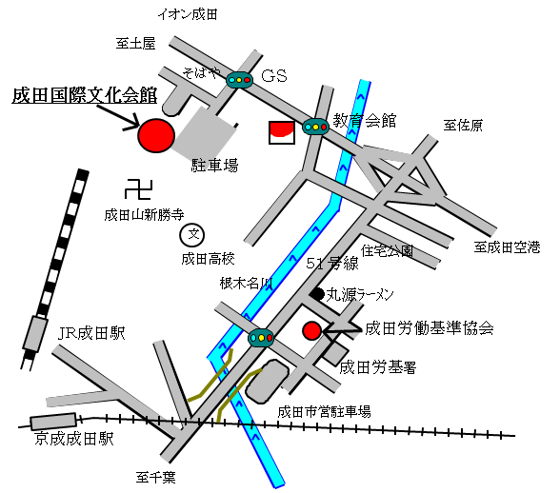
 | 有機溶剤作業主任者 技能講習 受講票
 |  |  |  |  |  |  |  |  |  |  | 会場案内図
 | 講 習 開 始 日

 | 2023-08-03

 | ※協会記入欄
 | 受講番号 |  | 受講者氏名
 |  |  | 0

 | 出 席 簿 |  | 1日目 |  | 2日目
 |  |  | 9:00～ 16:10 |  | 9:00～ 17：40

 |  |  |  |  |  |  |  |  | 【講習会場】 成田国際文化会館 〒287-0217 成田市土屋303 TEL 0476-23-1331
 | (注)1 | 遅刻は認められませんので時間は厳守してください。
 |  | 受付 8：30～ 講習開始 9：00～
 |  | 講習開始時刻の５分前までに着席してください。
 | 2 | 試験の際、B又はHB鉛筆（ﾎﾞｰﾙﾍﾟﾝ不可）とプラスチック消しゴムをご用意ください。 |  |  |  |  |  |  | 【お問合せ】 成田労働基準協会 〒286-0134 成田市東和田555-5 TEL 0476-24-3743
 | 3 | ２日間のカリキュラムをすべて受講され、かつ、試験に合格された方に、後日、修了証を交付します。

 |  |  | ■新型コロナウィルス感染防止対策のため、検温、マスク着用、手指消毒にご協力ください。
 |  |  | ■会場に食堂はありませんので、昼食は各自弁当をご持参いただくか、外食でお願いします。会場の共有スペースは食事禁止となっていますので、弁当は講習会場の小ホール内か自家用車内でお願いします。
 |  |  | ■止むを得ずキャンセルとなる場合は、８月１日(月)までに成田労働基準協会へご連絡ください。講習１日目当日のキャンセルは、講習開始時刻までに必ずご連絡ください。上記日程のいずれか１日のみ、あるいはカリキュラムの一部のみの受講は認められません。

